Парковые опоры
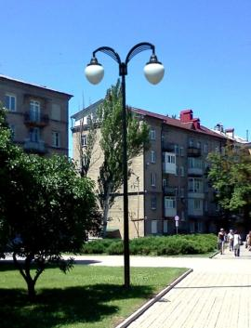
Арфа (4 метра) без светильников | 4462.50
Арфа (3,5 метра) без светильников | 4425.00

Светильники (2шт) | 2906.00

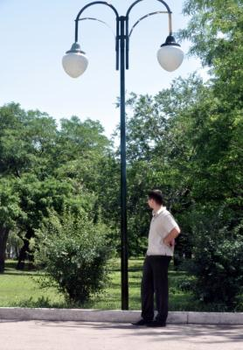
Радуга (4 метра) без светильников | 4462.50
Радуга (3,5 метра) без светильников | 4425.00

Светильники (2шт) | 2906.00

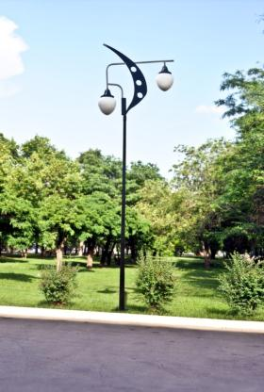
Парус (4 метра) без светильников | 4732.50
Парус (3,5 метра) без светильников | 4695.00

Светильники (2шт) | 2906.00

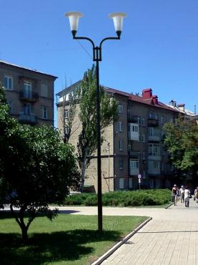
Дуэт (4 метра) без светильников | 4132.50
Дуэт (3,5 метра) без светильников | 4095.00

Светильники (2шт) | 2336.00

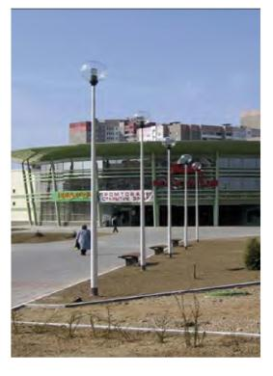
Маяк (4 метра) без светильника | 2662.50
Маяк (3,5 метра) без светильника | 2625.00

Светильник | 1005.00

